수익
 | 42670 | 6120 | 102710 | 97520 | 36830 | 53210 | 84690 | 3070 | 79430 | 1390 | 53610 | 49070 | 248170 | 101160
2020-08-25 | 0.028645833333 | 0.0125 | 0.0045766590389 | 0.029185867896 | 0.070739549839 | 0.022197558269 | 0.063063063063 | -0.014925373134 | 0.012084592145 | 0.042410714286 | 0.031531531532 | -0.0072463768116 | -0.0010341261634 | 0.045081967213
2020-08-26 | -0.016455696203 | -0.028806584362 | -0.013667425968 | -0.022388059701 | -0.026026026026 | -0.014115092291 | 0.080508474576 | 0.05303030303 | 0.023880597015 | 0.017130620985 | -0.019650655022 | 0.054744525547 | -0.017598343685 | -0.03137254902
2020-08-27 | -0.020592020592 | -0.025423728814 | 0.019630484988 | 0.0045801526718 | -0.042137718397 | -0.015418502203 | -0.074509803922 | 0.29856115108 | -0.020408163265 | -0.067368421053 | -0.04008908686 | 0.017301038062 | -0.028451001054 | -0.02024291498
2020-08-28 | 0.035479632063 | 0.017391304348 | -0.015855039638 | 0.024316109422 | -0.0032188841202 | -0.006711409396 | -0.012711864407 | 0.29916897507 | -0.020833333333 | -0.024830699774 | 0.0046403712297 | 0.044217687075 | 0.019522776573 | 0.066115702479
2020-08-31 | 0.020304568528 | 0.10256410256 | -0.026467203682 | -0.0029673590504 | 0.0010764262648 | -0.040540540541 | -0.0085836909871 | -0.18976545842 | 0 | -0.016203703704 | -0.0023094688222 | -0.0032573289902 | 0.0053191489362 | -0.03488372093
2020-09-01 | -0.023631840796 | -0.0090439276486 | -0.0047281323877 | 0.032738095238 | 0.027956989247 | 0.10211267606 | 0 | 0.036842105263 | 0.0060790273556 | 0.044705882353 | 0.29861111111 | -0.0032679738562 | 0.0084656084656 | 0.032128514056
2020-09-02 | 0.010191082803 | -0.0013037809648 | 0.047505938242 | 0.037463976945 | -0.0083682008368 | 0.042598509052 | -0.038961038961 | -0.035532994924 | 0.0090634441088 | 0.0022522522523 | 0.053475935829 | 0.04262295082 | -0.0010493179433 | 0.073929961089
2020-09-03 | 0.010088272383 | 0 | 0.061224489796 | -0.0069444444444 | 0.084388185654 | -0.020429009193 | -0.009009009009 | -0.031578947368 | -0.023952095808 | 0.042696629213 | -0.0016920473773 | 0.066037735849 | -0.0042016806723 | 0.14492753623
2020-09-04 | -0.0062421972534 | -0.016971279373 | -0.038461538462 | -0.022377622378 | -0.025291828794 | -0.015641293014 | -0.0045454545455 | 0.024456521739 | -0.0092024539877 | -0.01724137931 | 0.013559322034 | 0.061946902655 | -0.016877637131 | 0.018987341772
2020-09-07 | 0.030150753769 | 0 | 0.0033333333333 | -0.0071530758226 | 0.013972055888 | -0.020127118644 | -0.0091324200913 | 0.084880636605 | 0 | 0.013157894737 | 0.020066889632 | 0 | 0.0085836909871 | -0.015527950311
2020-09-08 | -0.020731707317 | -0.029216467463 | 0.016611295681 | 0.066282420749 | -0.028543307087 | 0.0010810810811 | -0.023041474654 | -0.075794621027 | 0 | -0.017316017316 | -0.029508196721 | 0.016666666667 | -0.0031914893617 | -0.022082018927
2020-09-09 | -0.016189290162 | -0.046511627907 | -0.047930283224 | 0.048648648649 | -0.033434650456 | -0.015118790497 | -0.0094339622642 | -0.018518518519 | -0.0061919504644 | -0.017621145374 | 0.013513513514 | -0.0081967213115 | 0.0064034151547 | 0
2020-09-10 | 0.015189873418 | 0.020086083214 | 0.017162471396 | 0.0025773195876 | 0.010482180294 | -0.012061403509 | 0.0095238095238 | 0.021563342318 | 0 | -0.013452914798 | 0.08 | 0.0055096418733 | 0 | -0.012903225806
2020-09-11 | -0.01246882793 | 0.014064697609 | -0.007874015748 | 0.0077120822622 | -0.0010373443983 | 0.0099889012209 | 0 | 0.0079155672823 | 0 | -0.0045454545455 | -0.024691358025 | -0.0027397260274 | 0.0010604453871 | -0.013071895425
2020-09-14 | -0.0012626262626 | 0.04854368932 | 0.041950113379 | 0.0012755102041 | 0.006230529595 | 0.034065934066 | 0.0047169811321 | 0.057591623037 | 0.01246105919 | 0.0068493150685 | -0.012658227848 | -0.021978021978 | 0 | 0.023178807947
2020-09-15 | 0.0050568900126 | 0.029100529101 | -0.0097932535365 | 0.0012738853503 | 0.031991744066 | 0.030818278427 | -0.014084507042 | -0.022277227723 | -0.0030769230769 | 0.063492063492 | 0.0032051282051 | 0 | 0.0095338983051 | 0.025889967638
2020-09-16 | -0.013836477987 | -0.053984575835 | -0.030769230769 | -0.038167938931 | -0.015 | -0.012371134021 | -0.0047619047619 | 0.063291139241 | -0.0030864197531 | -0.031982942431 | -0.011182108626 | -0.030898876404 | -0.013641133263 | -0.022082018927
2020-09-17 | 0.0051020408163 | -0.008152173913 | -0.037414965986 | 0.005291005291 | -0.0030456852792 | 0.0010438413361 | -0.019138755981 | -0.016666666667 | -0.0061919504644 | -0.041850220264 | -0.033925686591 | -0.040579710145 | -0.0085106382979 | -0.041935483871
2020-09-18 | 0.02538071066 | -0.017808219178 | 0.0094228504122 | -0.044736842105 | 0.0081466395112 | -0.007299270073 | -0.019512195122 | -0.033898305085 | -0.0093457943925 | 0.0068965517241 | 0.015050167224 | 0.0090634441088 | 0.0064377682403 | -0.010101010101
2020-09-21 | 0.0074257425743 | -0.048814504881 | -0.017502917153 | -0.027548209366 | -0.033333333333 | -0.0073529411765 | 0.0049751243781 | 0.020050125313 | -0.01572327044 | 0 | -0.03294892916 | -0.059880239521 | -0.0063965884861 | -0.034013605442
2020-09-22 | 0.13759213759 | -0.057184750733 | -0.036817102138 | -0.038243626062 | -0.037617554859 | 0.010582010582 | -0.016831683168 | 0.061425061425 | -0.022364217252 | -0.063926940639 | -0.035775127768 | -0.019108280255 | -0.038626609442 | -0.0070422535211
2020-09-23 | -0.018358531317 | 0.01399688958 | 0.066584463625 | 0.032400589102 | -0.032573289902 | -0.0094240837696 | -0.0030211480363 | -0.053240740741 | 0.0032679738562 | -0.029268292683 | 0.017667844523 | 0.038961038961 | -0.0011160714286 | -0.014184397163
2020-09-24 | 0.013201320132 | -0.076687116564 | -0.052023121387 | -0.042796005706 | -0.047138047138 | -0.041226215645 | -0.078787878788 | -0.092909535452 | -0.052117263844 | -0.060301507538 | -0.050347222222 | 0.00625 | -0.033519553073 | 0.0035971223022
2020-09-25 | 0.030401737242 | 0.073089700997 | 0.015853658537 | 0.013412816692 | 0.0082449941107 | -0.0044101433297 | 0.029605263158 | -0.045822102426 | 0.089347079038 | -0.010695187166 | 0.0018281535649 | 0.015527950311 | -0.023121387283 | 0.039426523297
2020-09-28 | -0.037934668072 | -0.02786377709 | 0.042016806723 | 0.061764705882 | 0.054906542056 | 0.018826135105 | 0.058572949947 | 0.050847457627 | 0.006309148265 | 0.064864864865 | 0.032846715328 | 0.0030581039755 | 0.029585798817 | 0.027586206897
2020-09-29 | -0.039430449069 | 0.017515923567 | -0.0034562211982 | 0.0096952908587 | 0.011074197121 | 0.013043478261 | 0.0040241448692 | -0.016129032258 | -0.0031347962382 | 0.020304568528 | 0 | 0.036585365854 | 0.02183908046 | -0.006711409396
2020-10-05 | 0.013683010262 | -0.0062597809077 | -0.006936416185 | 0.0096021947874 | 0.0065717415115 | -0.0085836909871 | 0.002004008016 | 0.065573770492 | 0.034591194969 | 0.02736318408 | -0.0017667844523 | 0.0088235294118 | 0.013498312711 | 0.0033783783784
2020-10-06 | -0.032620922385 | 0.011023622047 | -0.015133876601 | 0.010869565217 | -0.006528835691 | -0.0021645021645 | -0.003 | 0.017948717949 | -0.0060790273556 | 0.043583535109 | -0.0035398230088 | -0.020408163265 | 0.0055493895671 | -0.006734006734
2020-10-07 | 0.022093023256 | 0.006230529595 | -0.0094562647754 | 0.002688172043 | 0.016429353779 | 0.024945770065 | 0.033099297894 | 0.03274559194 | 0 | -0.0023201856148 | 0.028419182948 | 0.020833333333 | -0.0044150110375 | 0.027118644068
2020-10-08 | 0.025028441411 | 0.047987616099 | -0.0035799522673 | 0 | -0.050646551724 | 0.0063492063492 | -0.0097087378641 | -0.009756097561 | 0.051987767584 | -0.032558139535 | 0.010362694301 | -0.014577259475 | 0.0055432372506 | -0.009900990099

스카이라이프
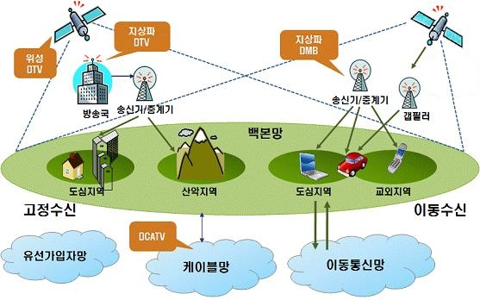
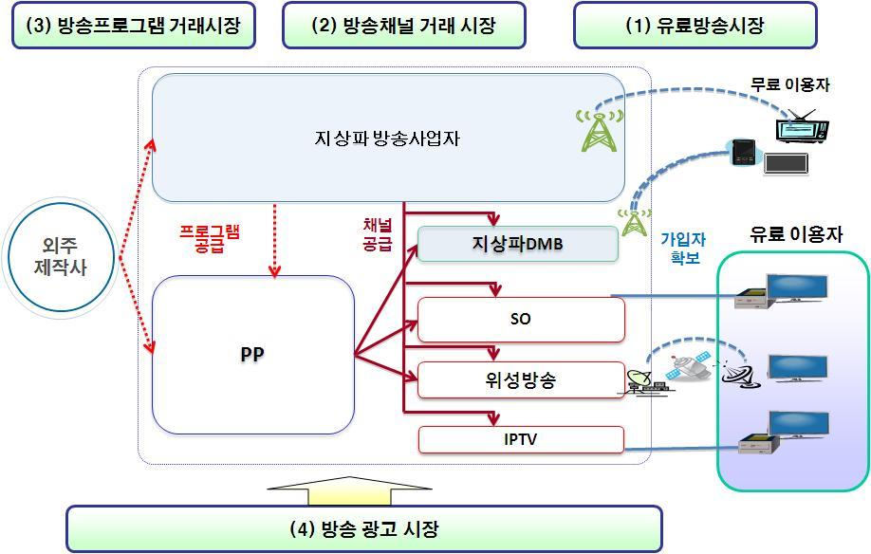
399 | 053210 | 스카이라이프 | 코스피 | 서비스업 | 9310 | 210 | 445,222,503,460 | 2020-08-19 | - | 9310 | 1,147 | 8.12 | 14,620 | 0.64 | 350 | 3.76 | 2068 | #N/A | 053210.KS

업종 | 서비스업 | wics | 방송과엔터테인먼트

연결및 관계사
스카이라이프티브이 | 방송컨텐츠 제작
케이티 스포츠

신용등급 | aa-

경쟁사업자
ott

매출구성
서비스수익 | 48
플랫폼수익 | 35
비용성수익 | 0.91
기타 | 14

엠씨넥스
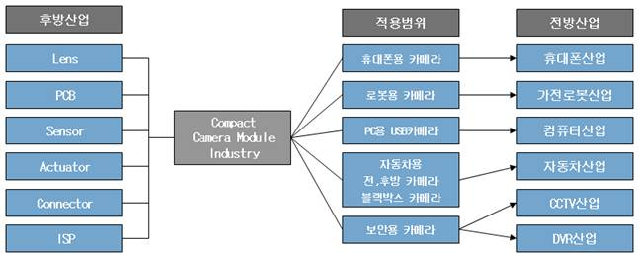
316 | 097520 | 엠씨넥스 | 코스닥 |  | IT H/W | 33950 | 1600 | 606,465,213,900 | 2020-08-19 | - | 33950 | 5,151 | 6.59 | 12,571 | 2.7 | 500 | 1.47 | 797 | #N/A | 097520.KQ

영위업종 | it 부품 | wics | 핸드셋 | 핸드셋? | 무선 전화기로 휴대의 의미 입니다.
주요산업

연결대상 종속회사 개황 | 엠씨넥스 vina | 카메라 모듈 및 전자체품 제조
 | 엠씨넥스 상해 전자유한공사 | 카메라모듈과 관련 응용제품의 생산

주요산업내용 | 초소형 카메라모듈 분야에 대한 핵심 기술력을 바탕으로 휴대폰, 자동차 카메라 모듈, 휴대폰용 엑츄에이터, 생체인식 모듈(홍채인식, 지문인식), 듀얼카메라 모듈, 블랙박스용 카메라, 로봇용, cctv, home dvr, 3d 카메라 모듈 등 각 사업영역을 확장중

주요매출 구성 | 핸드폰용 | 89.35
 | 자동차용 | 9.24
 | 개발 매출 | 1.24
 | 상품매출 | 0.17

